包裹資費說明
國內包裹資費表
最後更新日期：109/12/01
重量 | 地區名稱
 | 1.台灣本島同縣市內互寄 2.台北市、新北市與基隆間互寄 3.各外島島內互寄 |  | 台灣本島不同縣市（包含南沙地區、東沙地區）互寄 |  | 台灣本島、澎湖地區、金門地區、馬祖地區、東引地區、烏坵地區、綠島地區、蘭嶼地區、琉球地區間互寄

 | 宅配 | i 郵箱取件 | 宅配 | i 郵箱取件 | 宅配 | i 郵箱取件
 |  | /自郵領件 |  | /自郵領件 |  | /自郵領件
不逾5公斤 | 70 | 48 | 80 | 58 | 100 | 78
逾5公斤 不逾10公斤 | 90 | 68 | 100 | 78 | 125 | 103
逾10公斤 不逾15公斤 | 110 | 88 | 120 | 98 | 150 | 128
逾15公斤 不逾20公斤 | 135 | 113 | 145 | 123 | 180 | 158
備註 | ※國內包裹可指定ｉ郵箱為收件地址，限重20公斤，單邊最大尺寸不逾45公分、長寬高合計不逾105公分。

郵局便利箱(袋)
最後更新日期：110/3/24
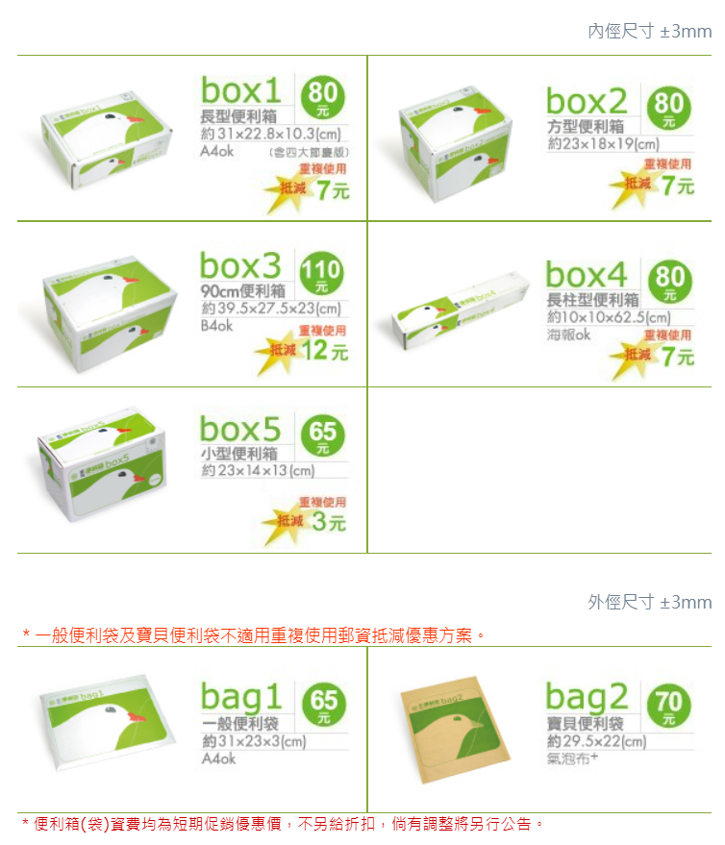

其他包裹業務說明(業務說明、郵遞時效)請按此

